Feuil2
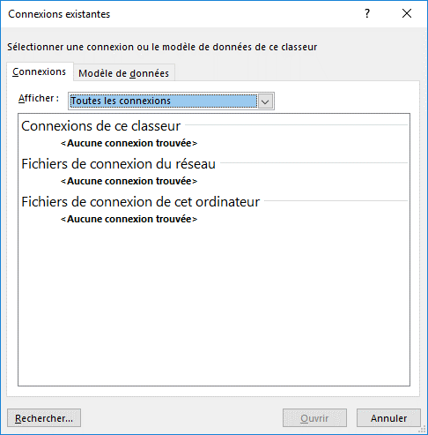
Mois | Semaine | Jour | Date
2018-01-01 | S1 | Lundi | 2018-01-01
 |  | Mardi | 2018-01-02
 |  | Mercredi | 2018-01-03
 |  | Jeudi | 2018-01-04
 |  | Vendredi | 2018-01-05
 |  | Samedi | 2018-01-06
 |  | Dimanche | 2018-01-07

